功能描述
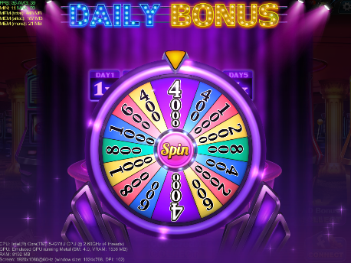
转盘出现时
标题 | DAILY BONUS
标题 | DAILY BONUS
日期加成 | DAY1 | DAY2 | DAY3 | DAY4 | DAY5
 | 1X | 2X | 3X | 4X | 5X


转盘消失后，结算时
标题 | DAILY BONUS
日期加成 | DAY1 | DAY2 | DAY3 | DAY4 | DAY5
 | 1X | 2X | 3X | 4X | 5X
奖励分支 | Daily Bonus | VIP BONUS | Friend Bonus
 |  |  | 100 credits per friend
 | 2000 | 1000 | 1000
 | 金币图 | 金币图 | 金币图
 | 转盘奖励*连续登陆天数加成 | DailyBonus*VIP加成倍数 | 100*FB好友人数，上限2500

总奖励 | TOTAL
 | 计钱框
 | 4000

参考竞品
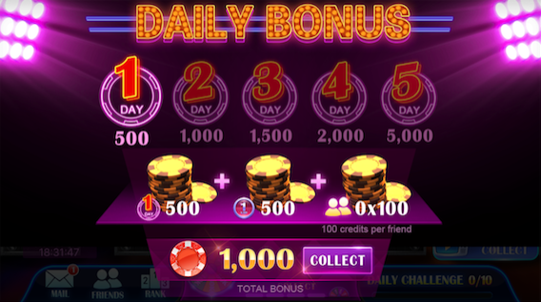
参考竞品

